Menu
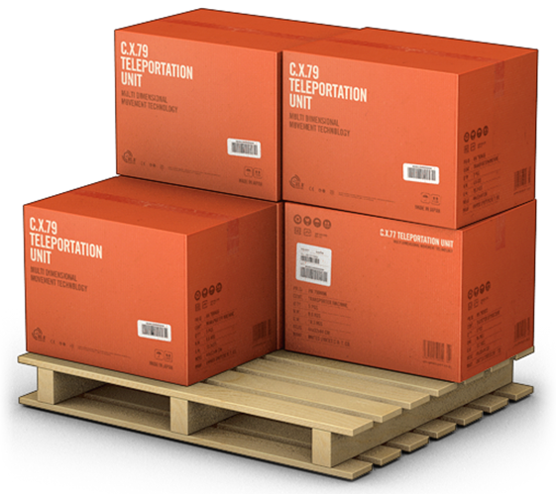
GERENCIADOR DE ESTOQUES
MENU
LANÇAMENTO
RELATÓRIO

Lançamentos
GERENCIADOR DE ESTOQUES
MENU
LANÇAMENTOS
RELATÓRIO

Relatórios
GERENCIADOR DE ESTOQUES
MENU
LANÇAMENTOS
RELATÓRIO

Menu Gabarito
MENU
GERENCIADOR DE ESTOQUES
LANÇAMENTOS
RELATÓRIOS

